Inscriptions

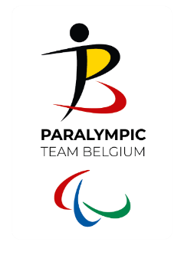
BOCCIA - INSCRIPTION
Championnat de Belgique Individuel
Samedi 23 mars 2024

Nom du club de boccia
Nom du responsable du club

Inscriptions - JOUEURS
Nom Equipe/Paire | Nom | Nom | Date de naissance | Classe | Montant

 |  |  |  | TOTAAL | 0.00 €

INSCRIPTIONS - arbitres
Nr | Voornaam | Achternaam | Beschikbaar zaterdag | Beschikbaar zondag
1
2
3
4
5

*Date limite d'inscription et de paiement, voir l'invitation

